BookingPage
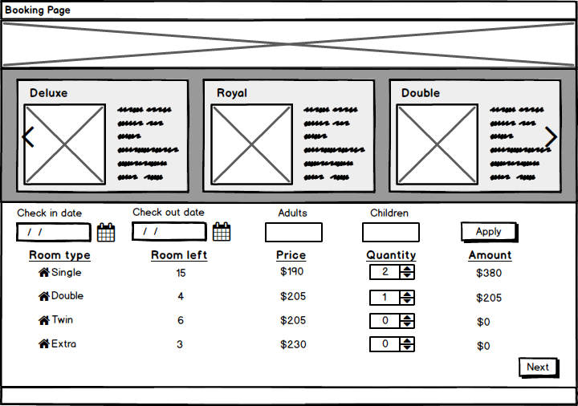
Booking Page
1

2
 | 1 : Ảnh khách sạn
 | 2: Thông tin các loại phòng hiển thị kiểu ảnh bên cạnh có text ghi thông tin kiểu phòng
 |  | *Kiểu phòng, Số giường, Số người lớn, trẻ em tối đa đc ở, mô tả về phòng, giá phòng
 |  | *Lướt sang khi ấn biểu tượng mũi tên ( nếu số kiểu phòng >3 )
 | 3: Ngày check-in: fomart ( dd/mm/yyyy)
 | 4: Ngày check-out: fomart (dd/mm/yyyy)
 | Chú ý 3+4: | ngày check in bắt đầu từ ngày mai
 |  | ngày check out không được nhỏ hơn ngày check-in ( lớn hơn ít nhất 1 ngày )
 |  | từ ngày check-in,out tính ra đc số đêm
3
4
5
6
7
 | 5: số người lớn
 | 6: số trẻ em
 | Chú ý 5 + 6 : số người lớn + số trẻ em người dùng ghi vào chỉ để nhân viên khách sạn biết để sắp xếp
 |  | người dùng phải tự nhìn thông tin phòng bên trên để tính toán chọn phòng phù hợp số người

8
 | 7: nút Apply: khi ấn nút apply thông tin booking (8) sẽ hiện ra bên dưới.

9
 | 8: Thông tim booking
 | Room type: kiểu phòng
 | Room left: Số phòng còn lại
 | Price: giá 1 đêm
 | Quanlity: số phòng muốn book
 | Amount: tổng tiền 1 đêm ( price * quantity )

 | *Room left được load theo ngày check-in , check-out

 | 9: Nút Next : ấn nút sẽ chuyển sang màn hình chi tiết đặt phòng

ComfirmPage
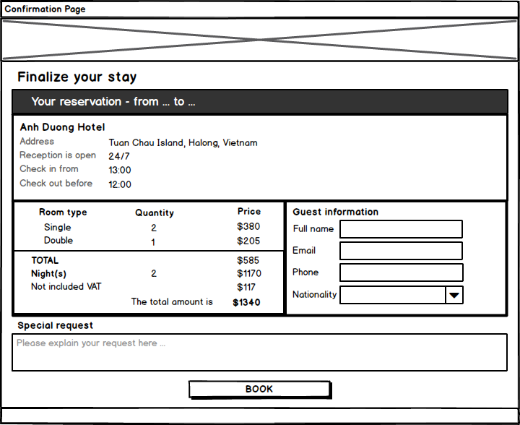
Confirmation Page
1

 | 1: Ảnh khách sạn
 | 2:Thông tin Khách sạn
 |  | From …. To : ghi ngày check-in, out
 |  | Thông tin bên dưới fix cứng
 | 3: Thông tin đặt phòng
2
 |  | Lấy thông tin bên booking page

 | 4: Thông tin thanh toán
 |  | Tiền phong x số đêm x VAT (10%) = total mount

3
5
 | 5: thông tin khách hàng

4
 | 6: Note yêu cầu đặc biệt

 | 7: Button Book
 |  | Hệ thống sẽ chuyển đến cho khách hàng thanh toán ở BAOKIM

6
 | Sau khi Bảo Kim báo về thanh toán thành công thì hiển thị thông báo cho khách hàng.

7

